Gutschein
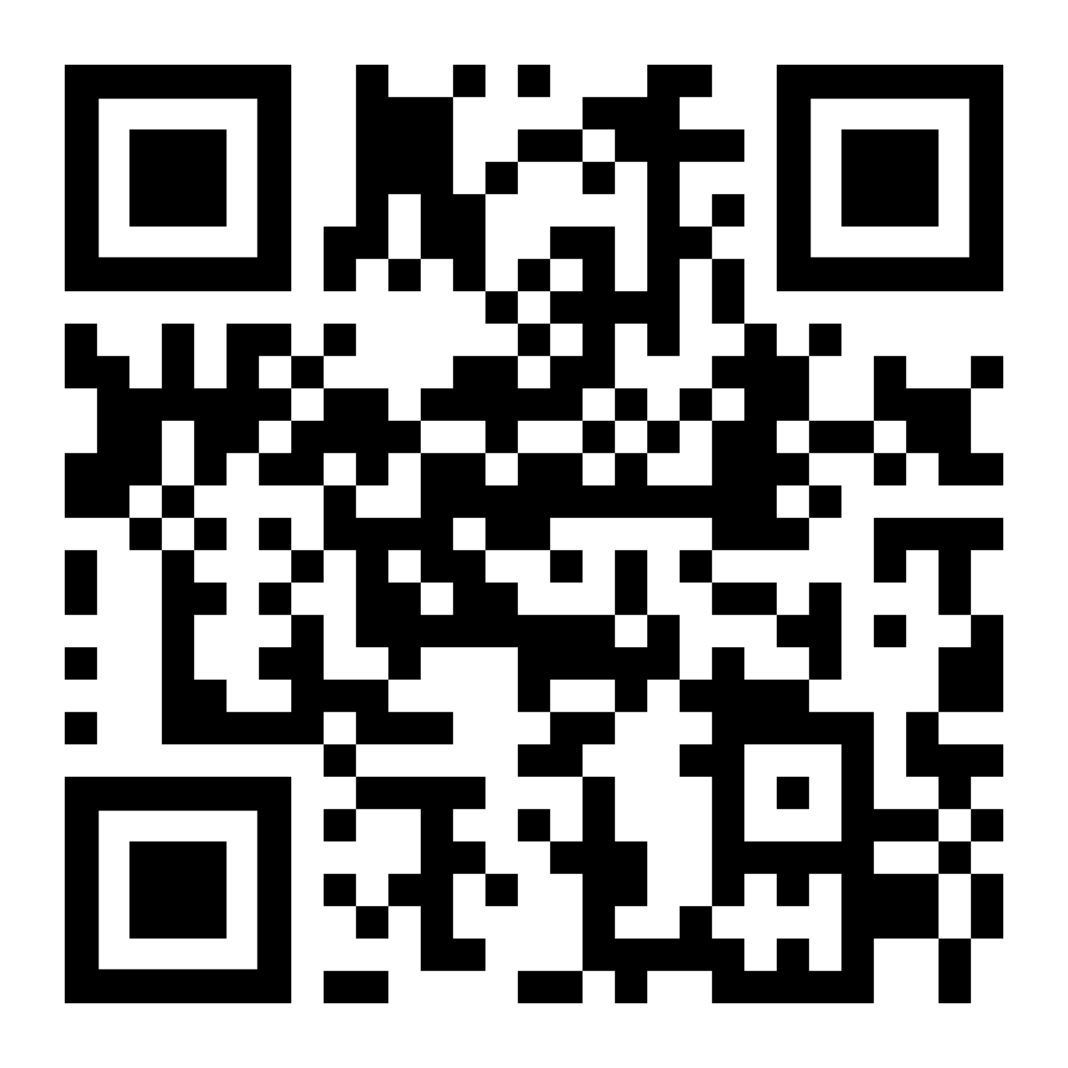
Jetzt Gutschein einlösen und lexoffice 3 Monate kostenfrei testen:
https://www.lexoffice.de/vrlgn/

GOBD Falle
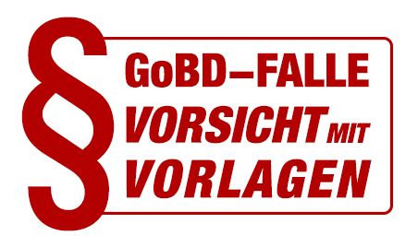

GoBD Falle
Vorsicht mit Vorlagen für Word, Excel & Co.
GoBD steht für die „Grundsätze zur ordnungsmäßigen Führung und Aufbewahrung von Büchern, Aufzeichnungen und Unterlagen in elektronischer Form sowie zum Datenzugriff“. Die Grundsätze definieren wie die Buchführung und ordnungsgemäße Aufbewahrung von steuerrechtlich relevanten Daten – elektronisch oder in Papierform – erfolgen muss. Die GoBD wurden durch das Schreiben des Bundesfinanzministeriums im November 2014 veröffentlicht und sind seit Januar 2015 gültig.
Nach Ablauf von Übergangsfristen sind die GoBD seit 01.01.2017 uneingeschränkt gültig. Die sogenannte GoBD Falle droht bei Verwendung von Vorlagen für Word, Excel & Co. zur Erstellung von Rechnungen, Angeboten, … – also allen “steuerrelevanten Ausgangsbelegen”.
Werden die GoBD nicht eingehalten, also tappt man in die GoBD Falle, kann im Falle einer Steuerprüfung die Ordnungsmäßigkeit der Buchführung in Frage gestellt oder verworfen werden. Es droht der Verlust des Vorsteuerabzugs oder eine Steuerschätzung.

» Jetzt informieren unter
https://www.lexoffice.de/service/gobd-falle-bei-vorlagen/

Betroffen
Betroffen sind alle Steuerpflichtigen mit Gewinn-Einkünften, sowie auch nicht buchführungspflichtige Unternehmen, insbesondere wenn sie eine EÜR (Einnahmen Überschuss Rechnung) erstellen. Hier kann die GoBD Umstellung bzw. die Einhaltung der GoBD eine besondere Herausforderung darstellen

Folgen
Alle Belege müssen in dem Format aufbewahrt werden in dem sie empfangen wurden. So müssen zum Beispiel
· Digitale Eingangs-Rechnungen
· Digitale Ausgangs-Rechnungen
in digitaler Form 10 Jahre oder länger aufbewahrt werden.

Verantwortlich
Die Verantwortung für die Ordnungsmäßigkeit, also die Einhaltung der GoBD, tragen Sie alleine als Steuerpflichtiger. Dies gilt auch dann, wenn Sie Ihre Buchführung z.B. durch einen Steuerberater erledigen lassen. Also gilt:
“Steuerberater schützt NICHT vor Strafe!”

Was bedeutet das für Word, Excel & Co.?
Besonders betroffen sind Sie, wenn Sie Ihre Ausgangsbelege, z.B. Rechnungen mit Word und Excel oder vergleichbaren Textverarbeitungsprogrammen erstellen. Denn hierbei gilt:
(1) Word und Excel sind Dateiformate, die leicht änderbar sind. Die Speicherung und Ablage von Word oder Excel-Dateien in einem Datei-System (z.B. Windows Explorer, Dropbox oder ähnliches) sind regelmäßig nicht GoBD-konform.

(2) Word und Excel können nur dann weiter verwendet werden, wenn Sie ggf. mit Hilfe eines Steuerberaters zusätzliche Maßnahmen zur Gewährleistung der Unveränderbarkeit und Nachvollziehbarkeit einführen und dokumentieren. Erforderlich sind sowohl technische als auch organisatorische Maßnahmen. Gleiches gilt für die Speicherung und Archivierung von Belegen und Dokumenten in Dateisystemen.

